Sheet1
数据监控 ：销售数据监控
【任务要求】
异常指标鉴定的方法
异常指标的解决方案

【知识要点】
环比增长率的计算，注意和同比增长率做区分，本题中已经计算出了增长率的数值
同比增长率=(本期数-同期数)÷同期数×100%
环比增长率=(本期数-上期数)÷上期数×100%
日常网店监控数据指标包含流量类、销售及转化、商品、客户等。异常原因分析与解决办法，参考《电子商务数据分析基础》教材第180-181页内容，建议仔细学习

【重要技能点】
数据监控中心操作
转化率指标的分析及解决方案（电商运营基础知识）
条件格式的应用（必考）

【关键操作步骤】
分析思路：题目总共三个问题，前两个题其实是一个题，题目中给了监控的时间范围和指标，并且给了异常的判定标准-环比前1日的数据变化超过±35%属于异常，这句话是解题核心，只需根据这个要求找出异常数据指标即可。最后一个问题是对网店转化率分析，考察的是对转化率的理解及提升转化率的方案，属于运营的基础知识。参考如下6个步骤：

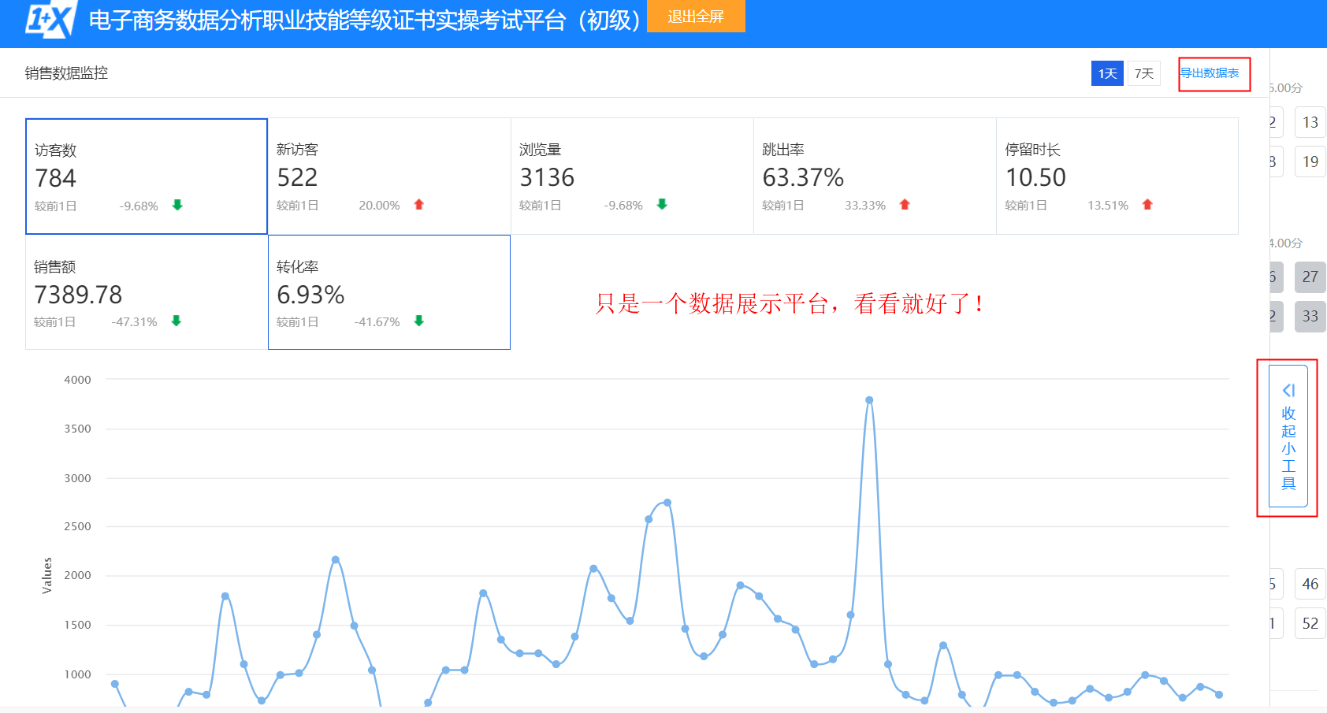
1、此题的数据需要在给定的数据监控中心查看并下载，点击进入数据监控中心，页面大部分展示的是数据及图表，看着无从下手，也对本题没有帮助，重点看右图红框标注的两个功能【导出数据报表】和【收起小工具】，收起小工具的作用类似最小化窗口，收起当前页面。 2、点击导出数据报表，下载打开表格数据，部分截图如下图所示：

 | 注意拖动截图查看完整版

3、题目要求分析11月24日到11月30日销售数据的访客，浏览，销售和转化指标，首先确定对应的指标是访客数、新访客、浏览量、销售额、转化率，只需要观察这些指标环比前1日的数据变化是否超过±35%，注意表格中已经计算了较前1日和较前7日的环比增长率，本题只需要分析较前1日的数据就可以了，

4、条件格式显示数据：在开始菜单中点-击条件格式-突出显示单元格规则，题目要求是超过±35%，所以分别选择大于0.35和小于-0.35，经过两次的设置后，结果如右图所示：结果很明确。异常数据已经使用红色和黄色标注出，有新访客、销售额、转化率，如右图所示：

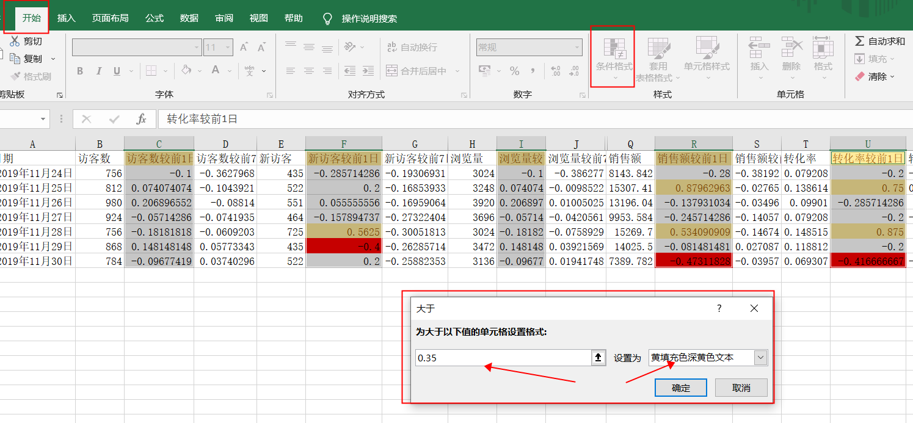
5、此时在回到题目中，第1问中在企业中若发现异常数据需要上报，所以选择上报，原因是有监控的指标变化超过±35%，即可得满分； 6、第2个问题是接着上一个问题，找出异常指标并说明原因，根据步骤3的分析目前已经很清楚异常指标了，原因可写成具体的某一天出现了异常，如新访客在11月28日和29日环比超过了±35%，回答可参考右图：

7、最后一个问题考察的是对网店运营转化率的理解，可以结合题目背景知道是服装企业，给到的数据是10-11月共2个月，可以把转化率指标做成折线图，如右图所示，直观看出转化率的整体波动变化趋势（在一定范围内上下波动），问题的核心就是回答转化率的影响因素及解决方案，如服装的季节影响、流量影响、价格变化、行业竞争等，参考答案如下： （1）商品处于销售的淡季，季节性因素，可以上架秋季新品，提升转化率； （2）标题与商品属性不匹配，这是引发跳失率高的重要原因，也可能导致店铺转化率低，需要对标题进行优化； （3）商品价格上升，推广商品的前期，可能通过低价实现动销引流，后期为了盈利，选择提价，转化率随之转低。若影响较大，需要恢复原来的价格，并加大付费流量，推广引流； （4）同行竞争，如果是标品，分析价格差异；如果是非标品，完善细节，丰富款式，提升价格优势。

